Realkredit finansiering (2)
 |  |  | Lånetype | Fastforrentet med afdrag | Rentetilpasning med afdrag F5 | Fastforrentet uden afdrag | Rentetilpasning uden afdrag F1
Husets pris | 6,995,000 | Belåningsgrad (max.80%)
Lånebeløb | 5,016,424 | 72% | Obligationshovedstol | 5,103,178 | 5,016,424 | 5,139,779 | 5,016,424
 |  |  | kurs på obligation | 98.30 | 100.00 | 97.60 | 100.00
Låneomkostninger ved optagelse af realkreditlån: |  |  | Kursværdi | 5,016,424 | 5,016,424 | 5,016,424 | 5,016,424
Tinglysning af pant | 75,821 |  | - lånekostninger | 95,854 | 95,854 | 95,854 | 95,854
Etableringsomkostninger Realkreditinstitut | 10,000 |  | Låneprovenu (det jeg får i hånden) | 4,920,570 | 4,920,570 | 4,920,570 | 4,920,570
Kurtage/kursskæring, 0,2 pct. | 10,033
I alt | 95,854 |  | Pålydende rente | 4.00% | 2.60% | 4.00% | 3.99%
 |  |  | Bidragssats | 0.68% | 0.86% | 0.96% | 1.38%
 |  | Bruttoydelse pr. måned (gnsn) | Nettoydelse pr. måned (gnsn)
Fastforrentet med afdrag |  | 27,283 | 20,691
Rentetilpasning med afdrag F5 |  | 23,662 | 18,885
Fastforrentet uden afdrag |  | 21,229 | 14,153
Rentetilpasning uden afdrag F1 |  | 22,455 | 14,970
 |  |  | Rente + bidragssats | 4.68% | 3.46% | 4.96% | 5.37%
 |  |  | Løbetid, år | 30 | 30 | 30 | 30
 |  |  | Terminer pr. år | 4 | 4 | 4 | 4
 |  |  | Antal terminer i alt | 120 | 120 | 120 | 120

 |  |  | Ydelse pr. termin | 73,216 | 60,334 | 51,398 | 50,039
 |  |  | Ydelse pr. år | 292,863 | 241,337 | 205,591 | 200,155
 |  |  | Bidrag 1.år | 34,535 | 42,603 | 49,157 | 69,307
 |  |  | Bruttoydelse 1.år | 327,398 | 283,940 | 254,748 | 269,462

 |  |  | Akkumuleret rente 1.år | 202,787 | 129,341 | 205,591 | 200,155
 |  |  | Afdrag på gæld 1.år | 90,076 | 111,996 | - | -

 |  |  | Nettoydelse 1.år | 248,290 | 226,625 | 169,832 | 179,641
 |  |  | Nettoydelse pr. termin (1.år) | 62,073 | 56,656 | 42,458 | 44,910

 |  |  | Bruttoydelse pr. måned (gnsn) | 27,283 | 23,662 | 21,229 | 22,455
 |  |  | Nettoydelse pr. måned (gnsn) | 20,691 | 18,885 | 14,153 | 14,970

Rådighedsbeløb og gældsfaktor
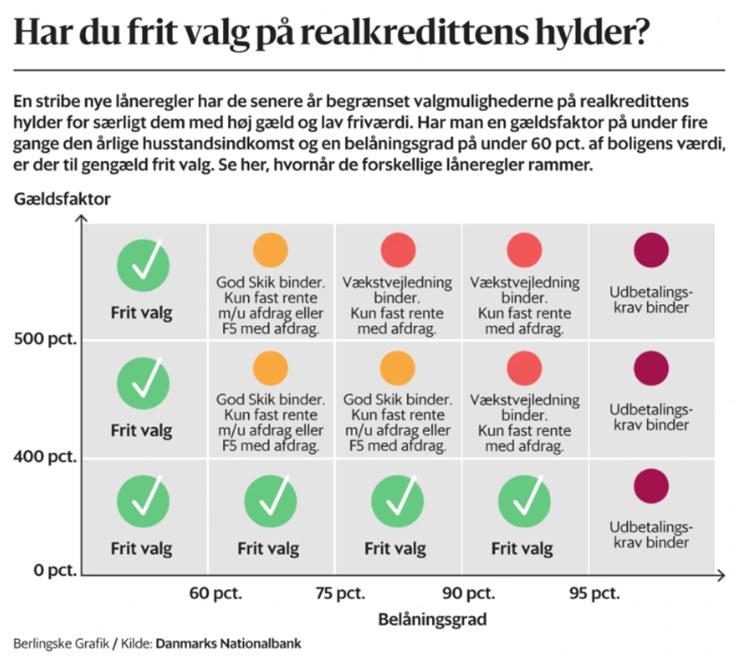
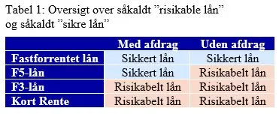
Rådighedsbeløb før og efter køb |  | Gældsfaktor ved køb

 | kr. |  |  | Rådighedsbeløbet er over "min.krav" men fortsat
Rådighedsbeløb før køb af hus | 38,866 | Gældsfaktor v/enlig | #DIV/0! | under "hvad de har i lejelejligheden".
Rådighedsbeløb fastforrrentet MED afdrag | 32,982 |  |  | Krav i henhold til tommelfingerregel
Rådighedsbeløb F5 MED afdrag | 34,787 | Gældsfaktor v/par | 3.80
Rådighedsbeløb fastforrentet UDEN afdrag | 39,520 |  |  | De kan godt mht rådighedsbeløb og gældsfaktor er fin.
Rådighedsbeløb F1 UDEN afdrag | 38,703
 |  |  |  | Konklusion: | De har tidligere vist at de kan lægge 6.000 kr til side, hvorfor rådighedsbeløbet er nogenlunde det samme. Dog har de nu ingen opsparing.
 |  | Hvilket lån skal jeg vælge?

 |  | De skal kreditvurderes ud fra et fastforrentet realkreditlån MED afdrag! |  | Spg 2: | De kan godt vælge et afdragsfrit eller variabelt forrentet lån da gældsfaktoren er under 4, men ydelsen vil stige vis renten stiger.
 |  | De kan IKKE blive kreditvurderet udfra andre realkreditlån!!!
 |  |  |  | Spg 3: | Det er som at tisse i bukserne når der efter 10 år skal afdrages. I tilfælde de havde et dyrt banklån ville det give god mening, at afdrage på det først.
 |  | Vælger de efter den kreditvurdering at tage et andet lån skal
 |  | de rådgives omkring fordele/ulemper vedr. fast vs. flex og afdrag vs. uden afdrag |  | Spg 4: | Vi kreditvurdere ALTID ud fra fastforrentet lån med afdrag.
 |  | Afdragsfrihed på realkreditlånet kan være hensigtsmæssigt, hvis de har et dyrt banklån også

 |  | Der er "frit valg" af realkreditlån hvis gældsfaktor er under 4 eller belåningsgrad er under 60%

